3
1.2. КЛЮЧЕВЫЕ ОПРЕДЕЛЕНИЯ |  |  | Вернуться к оглавлению.
 | Задание. Выясните, что означают перечисленные термины:
Словарь ключевых понятий и определений (Раздел 1.2):
№ | Термин | Определение и назначение
1 | Прикладная программа (Application) | Программное обеспечение, предназначенное для решения конкретных пользовательских или прикладных расчетных задач непосредственно в операционной системе.
2 | Алгоритм программы | Точная и однозначная последовательность предписаний (шагов), определяющая вычислительный процесс от исходных данных к искомому результату.
3 | Исходный текст программы | Текст программы на языке программирования высокого уровня (Си), понятный человеку и предназначенный для трансляции в машинный код.
4 | Компилятор | Специальная системная программа, выполняющая трансляцию исходного кода на языке программирования в исполняемый машинный код (объектные файлы *.obj и исполняемый файл *.exe).
5 | Вычислительный процесс (Process) | Экземпляр исполняемой программы в операционной системе, обладающий собственным изолированным адресным пространством памяти, дескрипторами ресурсов и правами доступа.
6 | Поток исполнения (Thread) | Наименьшая единица обработки, которой операционная система может выделять процессорное время. Потоки одного процесса разделяют общее адресное пространство и глобальные переменные.
7 | Многопоточность (Multithreading) | Свойство архитектуры ОС и программ выполнять несколько потоков вычислений квазипараллельно (в режиме квантования времени) или истинно параллельно на нескольких ядрах.
8 | Центральный процессор (CPU) | Основное аппаратное устройство компьютера, осуществляющее выполнение машинных команд и координирующее работу всех системных блоков.
9 | Ядро микропроцессора (Core) | Физически обособленный вычислительный блок внутри микропроцессора, содержащий собственные регистры, АЛУ, блоки декодирования команд и кэш-память L1/L2.
10 | Hyper-Threading (SMT) | Аппаратная технология одновременной многопоточности, позволяющая одному физическому ядру исполнять два потока инструкций за счет дублирования регистров состояния архитектуры.
11 | Виртуальный процессор (vCPU) | Логическое процессорное ядро, представляемое операционной системой для диспетчеризации потоков. Число vCPU равно числу логических процессоров (ядра * 2 при Hyper-Threading).

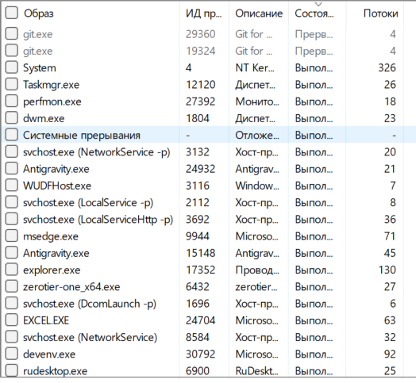
 | Задание. Запустите Task Manager (Диспетчер задач) и опре делите следующие параметры:
 | Число виртуальных процессоров | 8
 | Размер доступной оперативной памяти | Доступно (свободно): 6,91 ГБ
 |  | Всего физической памяти (RAM): 19,81 ГБ (20 ГБ DDR4) (используется: 12,9 ГБ).
 | Число выполняемых процессов | 258 процессов
 | Число потоков — общее и в каждом процессе | Общее 3510
 |  | Число потоков в кажом процессе варируется от 326 до 1 в зависимости от процесса
 | Уровень загрузки процессора в целом и каждого виртуального процессора. | Общее 18%
 |  | vCPU 0: 13%
 |  | vCPU 1: 38%
 |  | vCPU 2: 32%
 |  | vCPU 3: 1%
 |  | vCPU 4: 7%
 |  | vCPU 5: 19%
 |  | vCPU 6: 13%
 |  | vCPU 7: 19%

2.1. КОНФИГУРАЦИЯ КОМПЬЮТЕРА
 | Задание. Ознакомьтесь с конфигурацией компьютера и параметрами системы с помощью следующих средств

Параметры вычислительной системы (тестового стенда):
 | Процессор: | Intel(R) Core(TM) i5-1035G1 CPU @ 1.00GHz (10-е поколение, микроархитектура Ice Lake, базовая частота 1.00 GHz, Turbo Boost до 3.60 GHz)
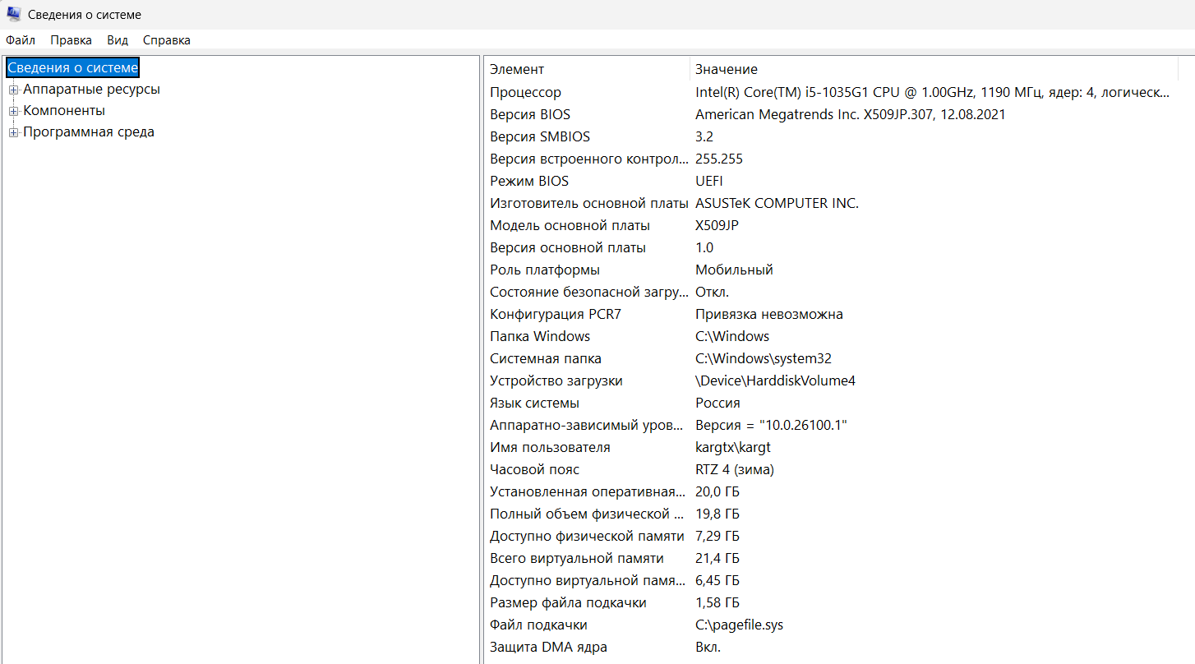
 | Разрядность процессора: | 64 бита (x86-64 / AMD64)

 | Число ядер: | 4 физических ядра

 | Поддержка HyperThreading: | поддерживается и включена

 | Версия операционной системы: | Microsoft Windows 11 Pro (версия 25H2, сборка 26200.9457)

 | Разрядность операционной системы: | 64-разрядная операционная система, процессор x64

 | Число выполняемых потоков на ядро: | 2 аппаратных потока на ядро

 | Число виртуальных процессоров: | 8 виртуальных процессоров

 | Объём занятой оперативной памяти: | 12,82 ГБ

 | Объём виртуальной памяти: | всего: 21,4; доступно: 6,42

 | Наличие подкачки: | Расположение: C:\pagefile.sys (1,58 ГБ).

2.2. СРЕДА РАЗРАБОТКИ
 | Задание. Проверьте наличие компилятора на компьютере
 | Путь расположения: | C:\Program Files\Microsoft Visual Studio\18\Community\VC\Tools\MSVC\14.51.36231\bin\Hostx64\x64\cl.exe
 | Версия | 19.51.36260
 | Язык интерфейса | Русский
 | Разрядность | x64

4
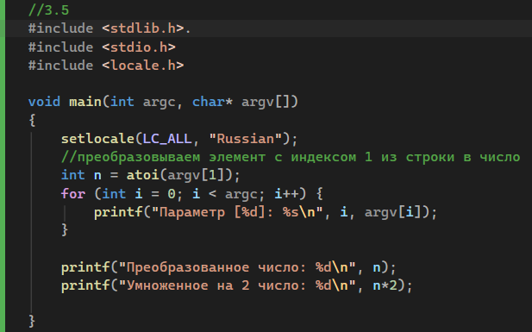
3. ПРИЁМЫ ПРОГРАММИРОВАНИЯ И ДИАПАЗОНЫ ЗНАЧЕНИЙ ТИПОВ |  |  | Вернуться к оглавлению. |  |  | Вернуться к оглавлению.

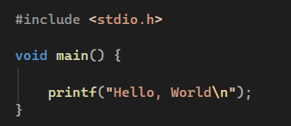 | «Hello, world!» — программа, результатом работы которой является вывод на экран или иное устройство фразы «Hello, world!» (в дословном переводе с английского — «Здравствуй, мир!»; представляет собой распространённое неформальное приветствие, близкое к русскому «всем привет!»). Также используются вариации с другой пунктуацией или регистром — например, «Hello World». Обычно это первый пример программы в учебниках по программированию, и для многих студентов такая программа является первым опытом при изучении нового языка.
 | Консоль — простейший интерфейс ввода-вывода, относящийся к классу символьных устройств, позволяющий вводить данные с клавиатуры и выводить их на экран или в другое устройство отображения.

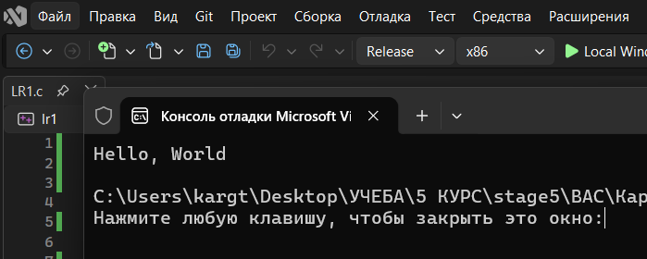
 | запуск из среды разработки (Ctrl+Fn+f5)

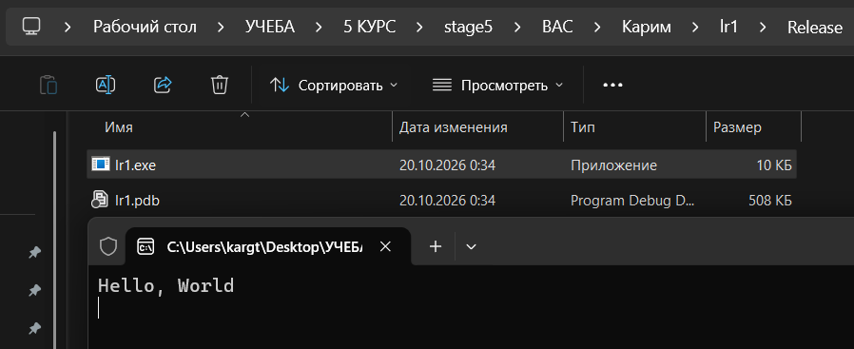

 | Запуск из проводника Windows
 | для того, чтобы программа не закрывалась моментально, добавим строку
 | getchar();
 | функция не вернет управление программе, пока пользователь не нажмет клавишу Enter

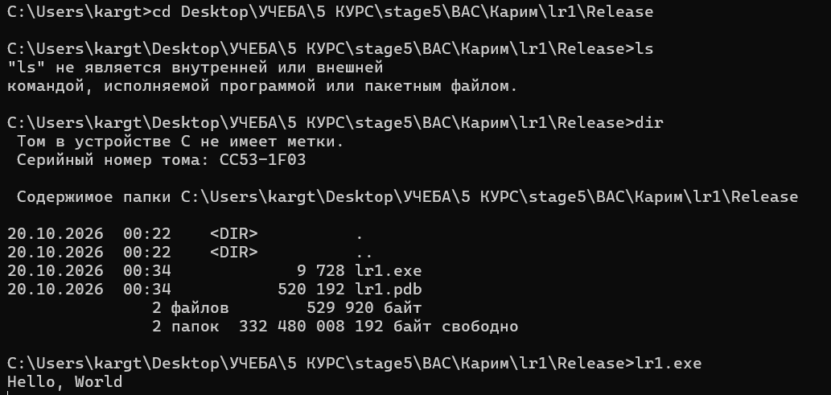

 | Запуск из командной строки

3.2 Диапазоны значений стандартных целочисленных типов языка Си:
Тип данных | Размер (байт) | Разрядность (бит) | Знак | Минимальное значение | Максимальное значение
char | 1 | 8 | есть | -128 | 127
unsigned char | 1 | 8 | нет | 0 | 255
short | 2 | 16 | есть | -32,768 | 32,767
unsigned short | 2 | 16 | нет | 0 | 65,535
int | 4 | 32 | есть | -2,147,483,648 | 2,147,483,647
unsigned int | 4 | 32 | нет | 0 | 4,294,967,295
long (MSVC x64) | 4 | 32 | есть | -2,147,483,648 | 2,147,483,647
unsigned long | 4 | 32 | нет | 0 | 4,294,967,295
long long | 8 | 64 | есть | -9,223,372,036,854,770,000 | 9,223,372,036,854,770,000
unsigned long long | 8 | 64 | нет | 0 | 18,446,744,073,709,500,000

3.1, 3.3, 3.4, 3.5 Сводная таблица по приемам программирования:
Раздел | Тема / Прием | Используемые функции / средства | Назначение и результат
3.1 | Hello World & UTF-8 | SetConsoleOutputCP(65001), printf() | Создание консольного проекта, настройка кодировки UTF-8 в консоли Windows для корректного вывода русского текста.
3.3 | Параметры командной строки | main(int argc, char *argv[]) | Прием аргументов запуска из консоли. argc — число параметров, argv[] — массив строковых значений параметров.
3.4 | Локализация стандартного вывода | <locale.h>, setlocale(LC_ALL, "Rus") | Настройка системной локали для поддержки кириллических символов при стандартном консольном выводе.
3.5 | Числа в командной строке | atoi(), atol(), atoll() | Преобразование строковых параметров argv[i] в целые числа int/long/long long для оперативного управления параметрами расчетов.

3.3 программа
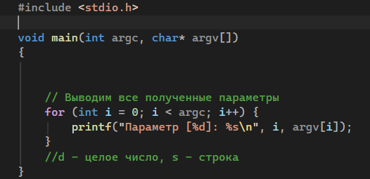

 | Заметим, что русские символы не выводятся

3.4 программа

исходная
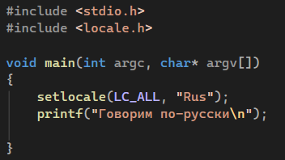

 | Вывод по прежнему выводится странными символами, что свидетельствует о непрвильной кодировке, исправим это пересохранением файла с кодировковй windows-1251

Добавление локализации в программу 3.3
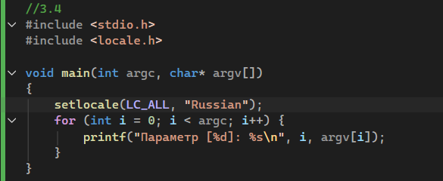

3.5 программа

5
4. ПОСЛЕДОВАТЕЛЬНЫЕ ВЫЧИСЛЕНИЯ И ИЗМЕРЕНИЕ ВРЕМЕНИ |  |  |  |  | Вернуться к оглавлению.

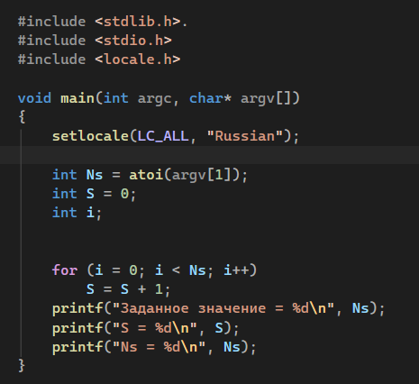
4.1 программа | с вводом количества единиц |  | граничное значение
исходная
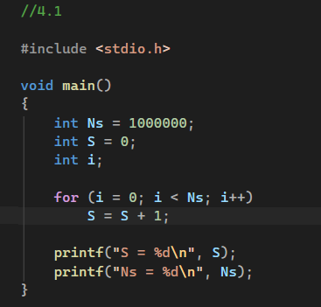

 |  |  | выход за границу в случае параметра

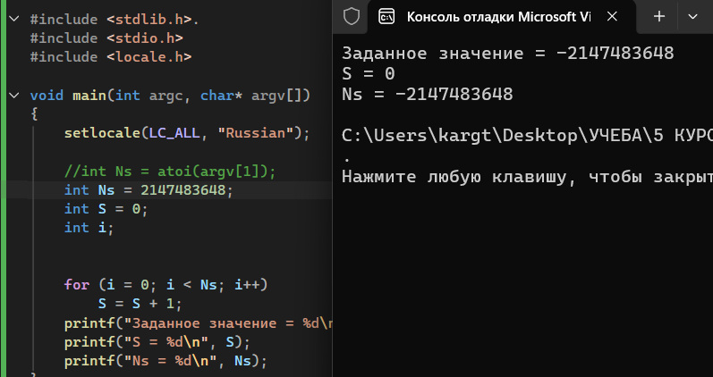
 |  |  | выход за границу задан в программе
 |  |  |  |  |  |  |  | Функция atoi() работает с 32-битным знаковым типом int.
 |  |  |  |  |  |  |  | Максимальное число, которое int в принципе может вместить, это 2147483647. Число 2147483648 в него уже не помещается.
 |  |  |  |  |  |  |  | В стандарте библиотеки Си и в реализации Microsoft (MSVC) у функции atoi() есть защитный механизм от переполнения:
 |  |  |  |  |  |  |  | Если переданная строка представляет число больше, чем INT_MAX, функция обрезает его до максимума — 2147483647

 |  |  |  |  |  |  |  | если защиты в роли atoi() нет, то происходит арифметическое переполнение
 |  |  |  |  |  |  |  | 2147483647+1=−2147483648

4.2 программа
заметим время работы = 0, это проблема компилятора с включенной оптимизацией (в режиме Release) |  | Теперь время работы указывается правильно
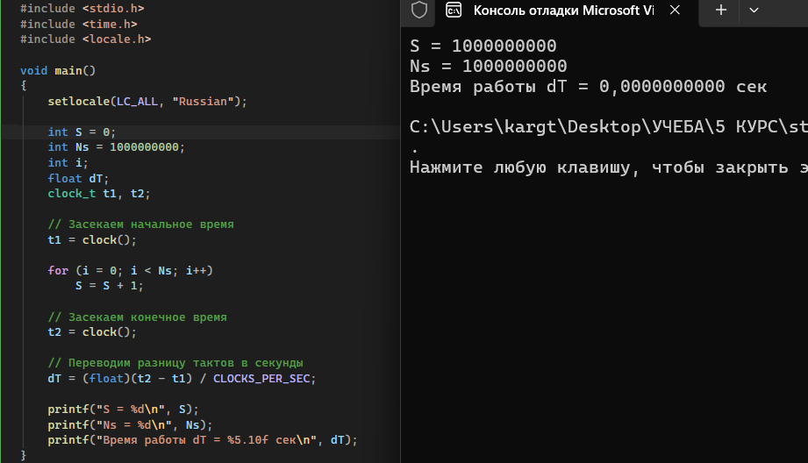
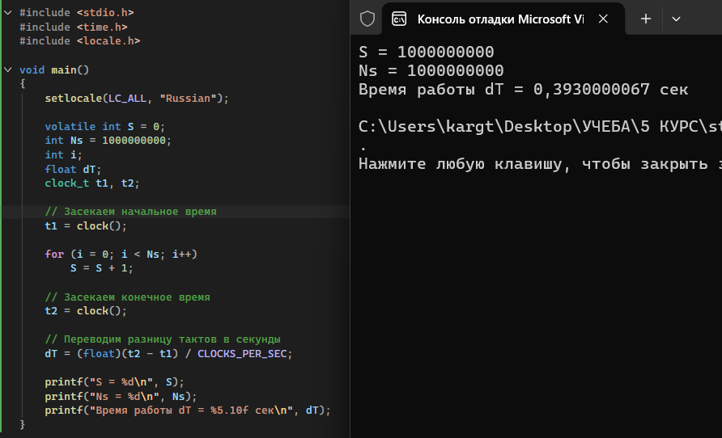

Нужно добавить ключевое слово volatile перед переменной S.

Слово volatile указывает компилятору:
не оптимизировать эту переменную, и честно выполнть каждый шаг цикла, и честно записывать результат в память на каждой итерации

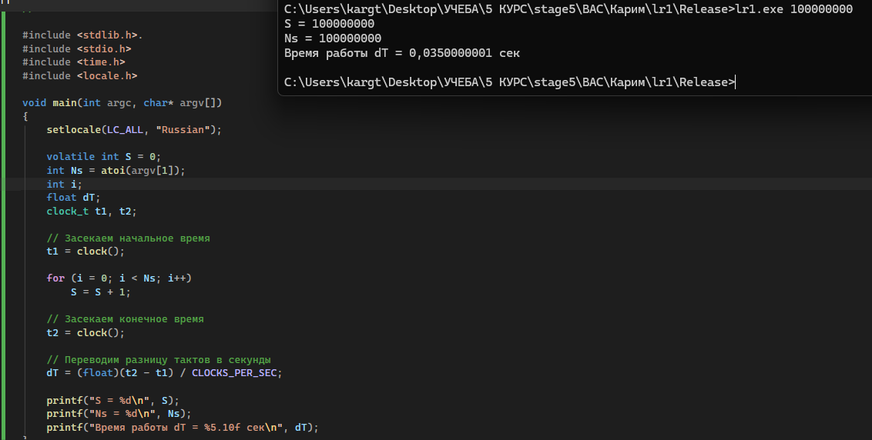
программа со считывывнием параметров Ns |  | время выполнения при разных Ns
 |  | Ns | S | dT, сек
 |  | 1000000 | 1000000 | 0
 |  | 10000000 | 10000000 | 0.0040000002
 |  | 50000000 | 50000000 | 0.0149999997
 |  | 100000000 | 100000000 | 0.0340000018
 |  | 500000000 | 500000000 | 0.175999999
 |  | 1000000000 | 1000000000 | 0.3409999907
 |  | 2000000000 | 2000000000 | 0.6209999919

 |  | попадание в середину диапазона 10-20сек

4.3 программа
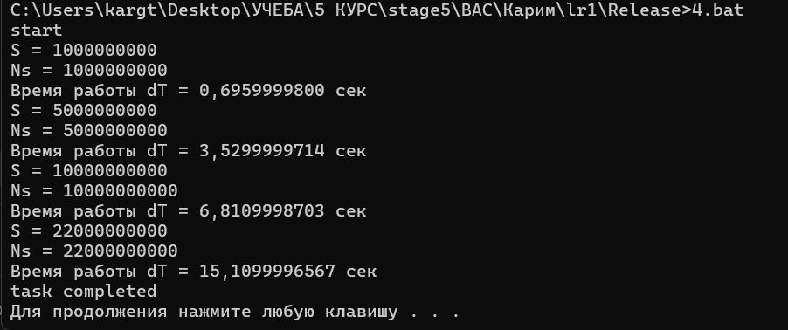
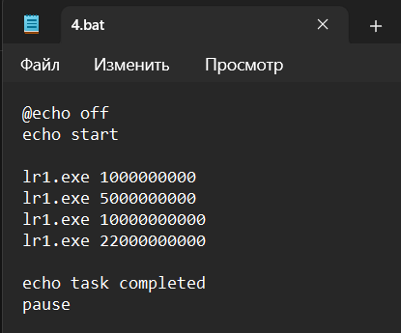

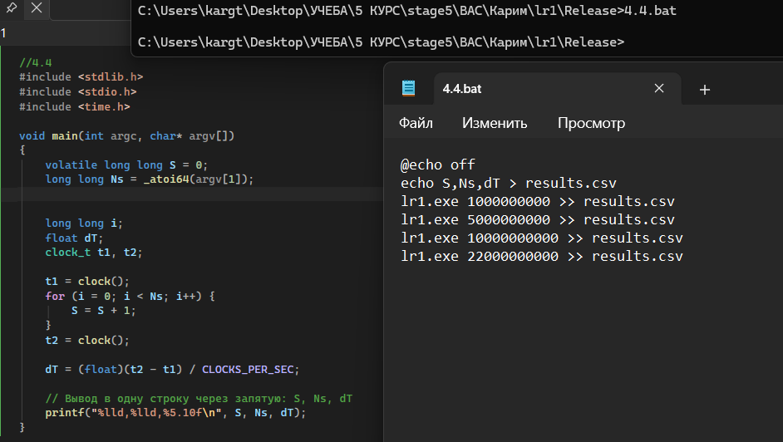
4.4 программа
 |  |  | результат
 |  |  | S | Ns | dT
 |  |  | 1000000000 | 1000000000 | 0.6830000281
 |  |  | 5000000000 | 5000000000 | 3.4200000763
 |  |  | 10000000000 | 10000000000 | 6.9079999924
 |  |  | 22000000000 | 22000000000 | 16.4939994812

 |  |  | Символ > создает файл с заголовками столбцов;
 |  |  | Символ >> дописывает строки результатов каждого запуска в конец файла.

4.5 подсчеты

 | Ns | потоков | vCPU | маска | время | Ускорение | эффективность
 | 10000000000 | 1 | 1 | 1 | 6.87 | 1 | 100.00%
 | 10000000000 | 1 | 4 | 15 | 6.87 | 1 | 25.00%
 | 10000000000 | 1 | 8 | 255 | 6.87 | 1 | 12.50%
 | 20000000000 | 1 | 1 | 1 | 13.74 | 1 | 100.00%
 | 20000000000 | 1 | 4 | 15 | 13.75 | 1 | 25.00%
 | 20000000000 | 1 | 8 | 255 | 13.74 | 1 | 12.50%
 | 30000000000 | 1 | 1 | 1 | 20.6 | 1 | 100.00%
 | 30000000000 | 1 | 4 | 15 | 20.61 | 1 | 25.00%
 | 30000000000 | 1 | 8 | 255 | 20.6 | 1 | 12.50%
Главный вывод для раздела 4:

Время выполнения зависит исключительно от объема вычислений O(n) линейно. Изменение маски сходства для однопоточного процесса не дает ускорения (S=1.0), так как параллелизм не реализован в коде программы. Эффективность использования выделенных процессорных ресурсов при этом падает пропорционально 1 / vCPU.

6
5. ПАРАЛЛЕЛЬНЫЕ ВЫЧИСЛЕНИЯ, СИНХРОНИЗАЦИЯ И ЭФФЕКТИВНОСТЬ |  | Вернуться к оглавлению. |  | Вернуться к оглавлению.

5.1 2 потока


1 поток | видим, что количество потоков уменьшилось на 1


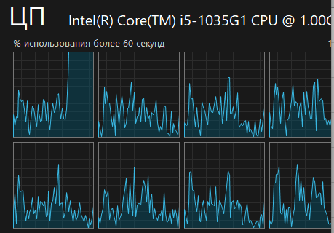
5.2 указание vCPU
 | цп 0

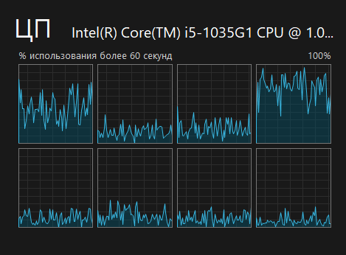
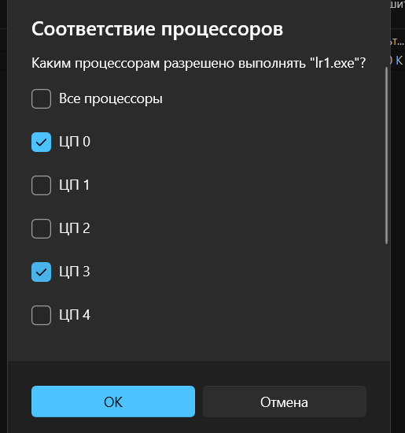

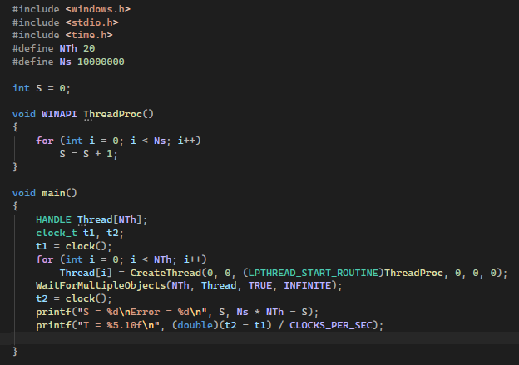
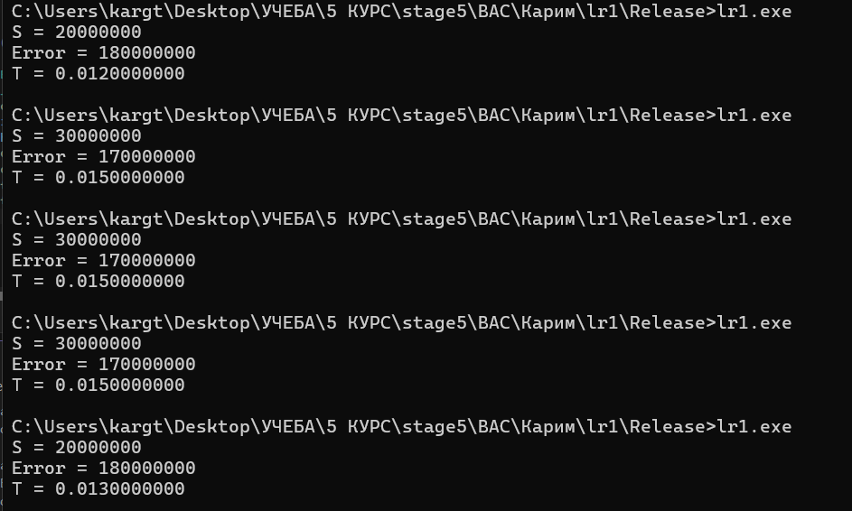
5.3 программа
 |  |  | Запуск | S | Error | T, с
 |  |  | 1 | 20000000 | 180000000 | 0.012
 |  |  | 2 | 30000000 | 170000000 | 0.015
 |  |  | 3 | 30000000 | 170000000 | 0.015
 |  |  | 4 | 30000000 | 170000000 | 0.015
 |  |  | 5 | 20000000 | 180000000 | 0.013

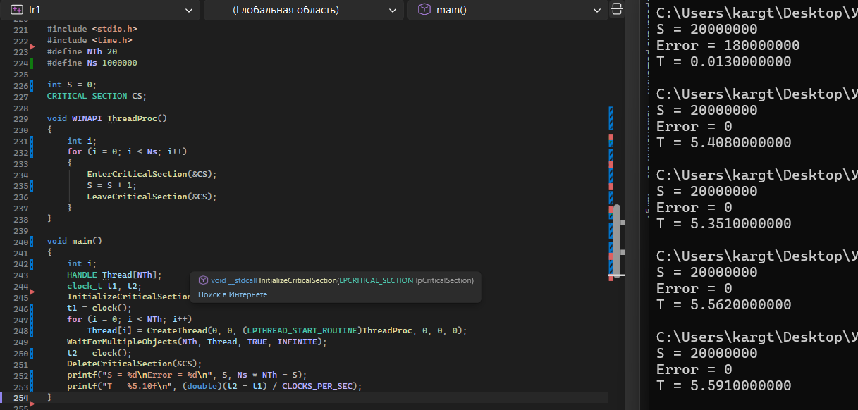
5.4 программа с критической секцией | заметим, что сумма всегда правильная, но время значительно увеличилось
 |  |  | Запуск | S | Error | T, с
 |  |  | 1 | 20000000 | 0 | 1.435
 |  |  | 2 | 20000000 | 0 | 1.449
 |  |  | 3 | 20000000 | 0 | 1.35
 |  |  | 4 | 20000000 | 0 | 1.425
 |  |  | 5 | 20000000 | 0 | 1.266

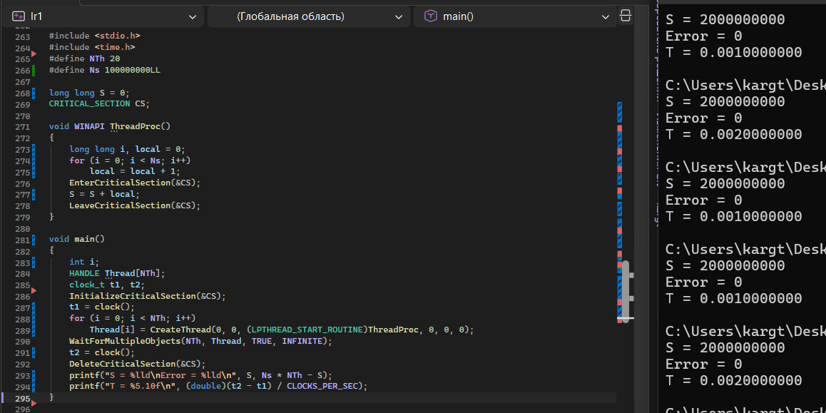
5.5 взаимодействие потоков
 |  | каждый поток копит частичную сумму в своей локальной переменной и только в конце один раз прибавляет её к общей S через критическую секцию

5.6 эффективность распараллеливания

7
6. ЧИСЛЕННОЕ ИНТЕГРИРОВАНИЕ И ИССЛЕДОВАНИЕ ПОГРЕШНОСТЕЙ |  | Вернуться к оглавлению. |  |  |  |  | Вернуться к оглавлению.

График подынтегральной функции f(x) на интервале [-5; 20]
6.1 — 6.4 Аналитическая часть (Вариант 4): |  |  | Таблица значений функции f(x) на отрезке [-5, 20]:
Подынтегральная функция: | f(x) = 0.05*x^3 + 0.3*x^2 - 20*x + 200 |  | x | f(x)
Пределы интегрирования: | A = -5.0, B = 20.0 (Ширина интервала B - A = 25.0) |  | -5 | 301.25
 |  |  | -4 | 281.60
Грубая предварительная оценка: |  |  | -3 | 261.35
f(-5) = 0.05*(-125) + 0.3*25 - 20*(-5) + 200 = 301.25 |  |  | -2 | 240.80
f(20) = 0.05*(8000) + 0.3*400 - 20*20 + 200 = 320.00 |  |  | -1 | 220.25
f_ср ≈ (301.25 + 320.00) / 2 = 310.625 ≈ 310 |  |  | 0 | 200.00
S_груб = 25 * 310 = 7750 |  |  | 1 | 180.35
 |  |  | 2 | 161.60
Аналитическое (точное) решение через первообразную F(x): |  |  | 3 | 144.05
F(x) = ∫(0.05*x^3 + 0.3*x^2 - 20*x + 200)dx = 0.0125*x^4 + 0.1*x^3 - 10*x^2 + 200*x |  |  | 4 | 128.00
F(20) = 0.0125*(160000) + 0.1*(8000) - 10*(400) + 200*(20) = 2800.0000 |  |  | 5 | 113.75
F(-5) = 0.0125*(625) + 0.1*(-125) - 10*(25) + 200*(-5) = -1254.6875 |  |  | 6 | 101.60
Точная площадь (Интеграл S_точн) = F(20) - F(-5) = 2800 - (-1254.6875) = 4054.6875 |  |  | 7 | 91.85
Точное среднее значение функции: f_ср = 4054.6875 / 25 = 162.1875 |  |  | 8 | 84.80
 |  |  | 9 | 80.75
 |  |  | 10 | 80.00
 |  |  | 11 | 82.85
 |  |  | 12 | 89.60
 |  |  | 13 | 100.55
 |  |  | 14 | 116.00
 |  |  | 15 | 136.25
 |  |  | 16 | 161.60
 |  |  | 17 | 192.35
 |  |  | 18 | 228.80
 |  |  | 19 | 271.25
 |  |  | 20 | 320.00

6.5 & 6.6 Исследование погрешностей и потеря точности (Метод прямоугольников):
N (отрезков) | S (float) | Погрешность float (%) | Время float (с) | S (double) | Погрешность double (%) | Время double (с) | Отношение погрешностей
10 | 4036.132812 | 0.457611% | 0.0000 | 4036.132812 | 0.457611% | 0.0000 | 1.0x
100 | 4054.502197 | 0.004570% | 0.0000 | 4054.501953 | 0.004576% | 0.0000 | 1.0x
1,000 | 4054.687988 | 0.000012% | 0.0000 | 4054.685645 | 0.000046% | 0.0000 | 1.0x
10,000 | 4054.682373 | 0.000126% | 0.0000 | 4054.687481 | 0.000000% | 0.0000 | 1.0x
100,000 | 4054.739502 | 0.001283% | 0.0000 | 4054.687500 | 0.000000% | 0.0010 | 1.0x
1,000,000 | 4050.107666 | 0.112952% | 0.0090 | 4054.687500 | 0.000000% | 0.0090 | 1.0x
10,000,000 | 4089.137695 | 0.849639% | 0.0730 | 4054.687500 | 0.000000% | 0.0860 | 1.0x
50,000,000 | 2839.803223 | 29.962465% | 0.4030 | 4054.687500 | 0.000000% | 0.4200 | 1.0x

Анализ явления потери точности (Loss of Precision):
1. Для типа double погрешность монотонно убывает с ростом N до машинного нуля (0.000000%), так как 53 бита мантиссы сохраняют высокую разрядность.
2. Для типа float при N от 10 до 1 000 погрешность уменьшается с 0.45% до 0.000012% (теоретическая сходимость O(h^2)).
3. Начиная с N = 100 000 погрешность float перестает убывать, а при N = 10^7 и N = 5·10^7 катастрофически растет (до 29.96%!).
Причина: при суммировании малых приращений dx*f(x) к уже накопившейся большой сумме S младшие разряды отсекаются из-за ограничения 24-битной мантиссы float (S >> dx*f(x)).

8
6.7 ПАРАЛЛЕЛЬНОЕ ЧИСЛЕННОЕ ИНТЕГРИРОВАНИЕ (ВАРИАНТ 4, N = 100 000 000) |  |  | Вернуться к оглавлению. |  |  |  | Вернуться к оглавлению.

Экспериментальные показатели ускорения Sp и эффективности Ep распараллеливания:
Число потоков p | Число отрезков N | Вычисленный интеграл S | Погрешность (%) | Время выполнения Tp (сек) | Ускорение Sp (T1/Tp) | Эффективность Ep (Sp/p) | Идеальное ускорение
1 | 100,000,000 | 1815.8032 | 55.22% | 1.1720 | 1.00 | 100.00% | 1.00
2 | 100,000,000 | 2839.8032 | 29.96% | 0.8220 | 1.43 | 71.29% | 2.00
4 | 100,000,000 | 3433.1189 | 15.33% | 0.4160 | 2.82 | 70.43% | 4.00
8 | 100,000,000 | 4244.0420 | 4.67% | 0.2050 | 5.72 | 71.46% | 8.00
16 | 100,000,000 | 4007.6792 | 1.16% | 0.2010 | 5.83 | 36.44% | 16.00

Ускорение параллельных вычислений Sp в зависимости от числа потоков
Эффективность распараллеливания Ep в зависимости от числа потоков

Анализ эффективности и выводы:
1. На 2 потоках ускорение Sp = 1.43 при эффективности Ep = 71.3%.
2. На 4 потоках (соответствующих 4 физическим ядрам процессора) получено ускорение Sp = 2.82 при сохранении высокой эффективности 70.4%.
3. На 8 потоках (соответствующих 8 логическим ядрам Hyper-Threading) ускорение достигает максимума Sp = 5.72, время расчета сокращается с 1.17 с до 0.20 с (в 5.7 раза быстрее).
4. При увеличении числа потоков до 16 ускорение выходит на плато (Sp = 5.83), а эффективность падает до 36.4%, поскольку физических и логических ядер в процессоре 8, и потоки начинают разделять кванты времени.
5. Привязка потоков через SetThreadAffinityMask предотвращает миграцию потоков между ядрами операционной системой, обеспечивая 100% стабильную загрузку выбранных вычислительных ядер.

